Tabele zbiorcze
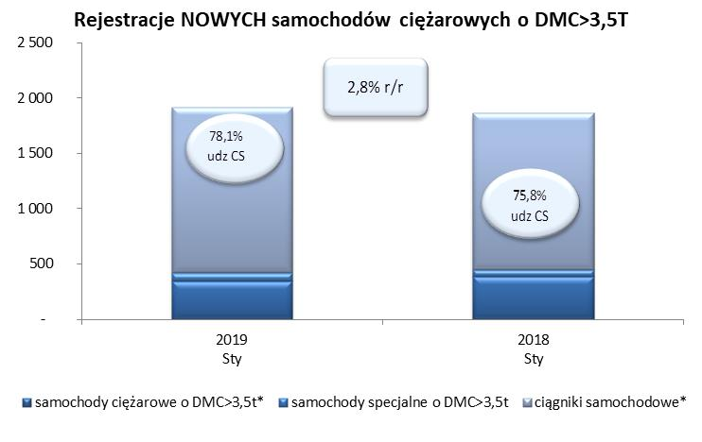
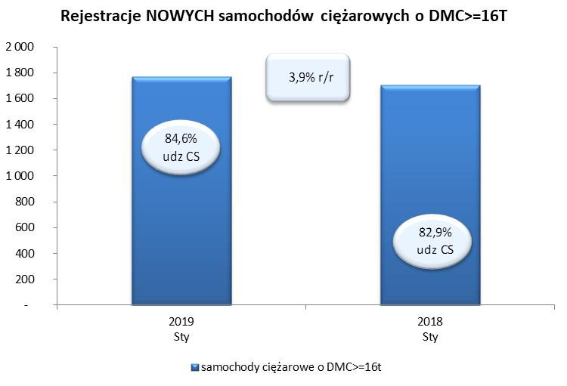
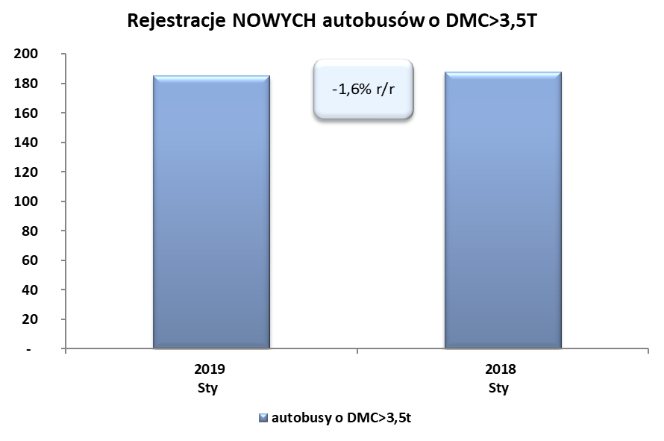
PZPM na podstawie danych CEP (MC) |  |  |  |  |  | 06/02/2019
 |  |  |  |  |  | sztuki
PIERWSZE REJESTRACJE NOWYCH POJAZDÓW UŻYTKOWYCH O DMC>3,5T
 | 2019 Sty | 2018 Sty | % zmiana r/r | 2019 Sty - Sty | 2018 Sty - Sty | % zmiana r/r
SAMOCHODY CIĘŻAROWE - RAZEM | 1,916 | 1,863 | 2.8% | 1,916 | 1,863 | 2.8%
samochody ciężarowe o DMC>3,5t* | 349 | 386 | -9.6% | 349 | 386 | -9.6%
samochody specjalne o DMC>3,5t | 71 | 65 | 9.2% | 71 | 65 | 9.2%
ciągniki samochodowe* | 1,496 | 1,412 | 5.9% | 1,496 | 1,412 | 5.9%
AUTOBUSY - RAZEM | 185 | 188 | -1.6% | 185 | 188 | -1.6%
autobusy o DMC>3,5t | 185 | 188 | -1.6% | 185 | 188 | -1.6%
RAZEM POJAZDY UŻYTKOWE | 2,101 | 2,051 | 2.4% | 2,101 | 2,051 | 2.4%
*/ Nie uwzgledniono rejestracji własnych marek krajowych producentów

